①ヒアリングシートについて
 | 【令和６年度舞台芸術等総合支援事業（学校巡回公演）会場条件に係るヒアリング準備シート】
 | ID | A002 | 分野 | 音楽 | 種目 | オーケストラ等 | 区分 | A区分 | ブロック | A
 | 公演団体名 | 公益財団法人 日本フィルハーモニー交響楽団 |  |  |  | 制作団体名 | 公益財団法人日本フィルハーモニー交響楽団

■ | 令和6年度の実施校募集において、各応募校に記載していただく予定の体育館等会場の情報は以下の項目です。

① | 上記を踏まえ、実施にあたり必要な会場条件を教えてください。
 | 会場の設置階の制限 |  |  | 2F以上可(エレベーター必須) |  | 主幹引き込み電源容量 |  |  | 10 | A
 | 舞台設置面積 |  |  | 間口 | 20 | ｍ | 奥行 | 9~11 | ｍ
 |  |  |  | 高さ |  | ｍ
 | 舞台設置場所 |  |  | フロア対応 | 可 |  | 学校のステージでの対応 |  | 不可
 | 搬入間口の広さ |  |  | 幅 | 1.5 | ｍ | 高さ | 約2.5 | ｍ
 | 遮光の要否 |  |  | 5割程度必要 |  | 緞帳の要否 |  |  | 有無さえ分ればよい
 | ピアノの使用について |  |  | 使わない |  | ピアノを使用する場合の設置位置の指定 |  |  | なし
 |  |  |  |  |  | ピアノを使用しない場合の移動の要否 |  |  | 要
 | トラックの横づけ |  |  | 必須 |  | トラック横づけ不可の場合の搬入 対応可能距離 |  |  | 0 | ｍ
 | 搬入車両の種類 |  |  | 大型トラック |  | 台数 | 2 | 台
 | 搬入車両の大きさ |  |  | 車幅 | 2.5 | ｍ | 車長 | 9 | ｍ
 | ※表から数値を拾っていますので、セルの結合や行の挿入・削除は行わないでください。(幅や高さは調整いただいて問題ありません。)
② | 学校からの会場図面の提出要否について、教えてください。
 | その他、搬入間口や搬入経路等の写真の提出を求める場合は、【その他】欄にご入力ください。
 | 会場図面の提出要否 |  |  | 要
 | その他 |  |  | ステージの床面からの高さもご教示願います。

③ | 上記以外に学校へ標準的に確認しなければならない条件がありましたら、教えてください。
【個別ヒアリング事項】 |  |  |  |  |  | 学校回答欄
1 | 子供達へ楽器や楽曲紹介をする際常に好環境でご提供ができるよう音響機材（マイク）を持ち込みます。そのため状況によっては体育館の外（校舎）より電源をとらせていただく可能性がございます。（サーキュレーターやストーブを体育館内において同時使用する場合など）
2 | 体育館や搬入口の広さなどをご提出いただく際に、ステージの間口および体育館床面からステージの高さも事前にご教示いただけますと幸いです。
3 | ４ｔトラック（観光バス相当）２台の搬出入となりますので、周辺の幹線道路から学校までの経路において、大型トラックが通れない道やカーブ、交差点等が無いかのご確認をお願い致します。 また校内へ進入が可能か、体育館への横付けが可能かも併せてご確認願います。（横付けは必須とさせていただきます。）
4 | 搬出入では大型楽器を扱います。そのため横付けした際は土面ではなく、アスファルトやコンクリート敷きの箇所をご指定いただき、雨天時を考慮し屋根も必須にてお願い致します。
5
6
7
8
9
10
あまり条件を増やしますと学校側が応募しにくくなってしまう可能性がありますが、必須条件については実施不可などのトラブルを防ぐため、予め学校側へ共有必要がありますので必ず御記載くださるようお願いいたします。
ピアノの移動が必要な場合、図面上にピアノの指定位置は記載しましたか？
要点検事項

③ | 学校へヒアリングする際の参考としますので、簡易図面の作成をお願いします。

 | 会場図面(表記単位：メートル)

文字
文字
文字
文字
 | 搬入間口について |  |  | 幅 | 1.5 |  | 高さ | 約2.5
 | 搬入車両の横づけの要否 |  |  |  | 必須
 | 横づけができない場合の搬入可能距離 |  |  |  | 0
 |  | ※搬入に関する条件の詳細については、図面上の表にて御確認ください。
ピアノ設置位置
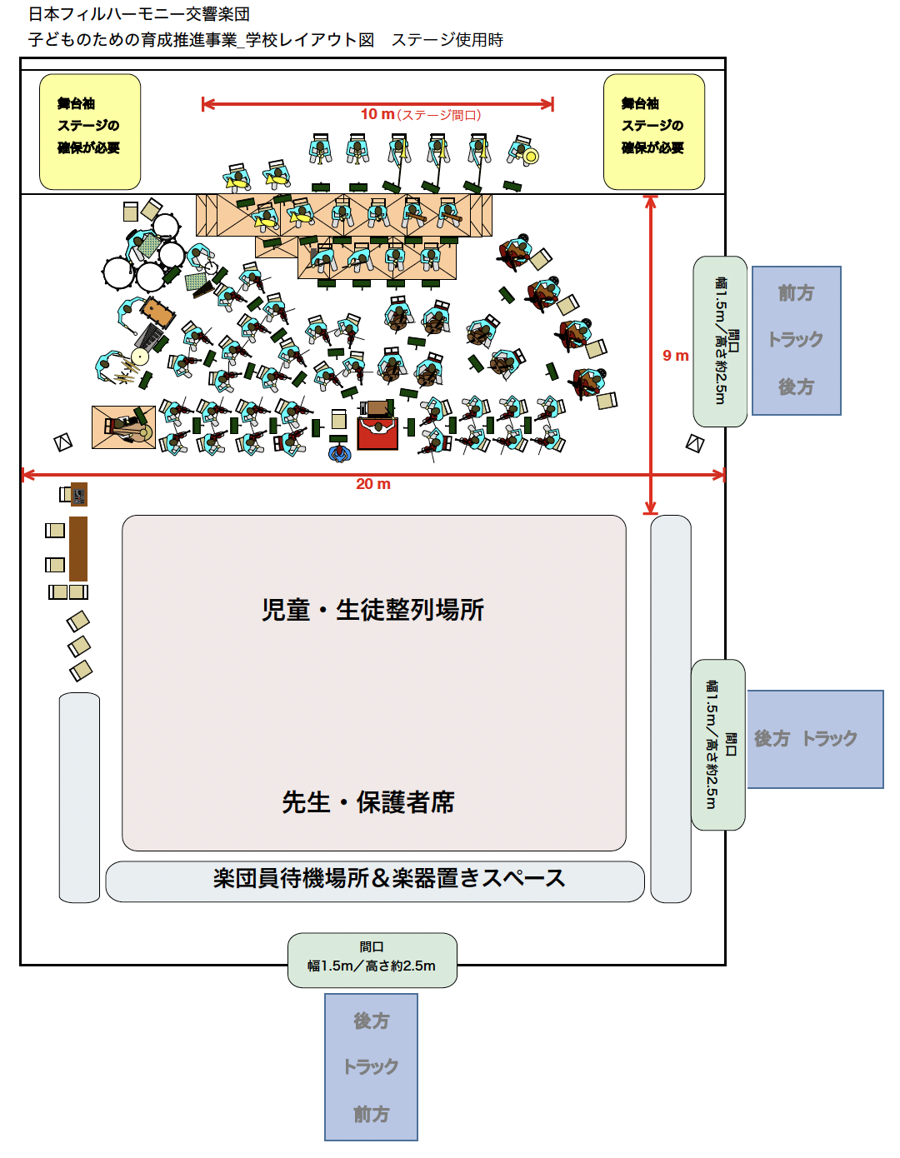
通り抜け
文字

ｍ
スペースの確保が必要
ｍ

スペースの確保が必要
ｍ

ｍ

設置舞台
ｍ
ｍ
ｍ
ｍ
ｍ

鑑賞位置
鑑賞位置

後方
トラック
前方
トラック 後方
フロア使用時

舞台使用時

